상품등록 전시
팬타온 상품등록 전시 (IT_PTO_04_01)

작성자 | 작성일 | 수행자 | 수행일
송주은 | 2025.05.07 | 송주은 | 2025.05.07

테스트 대상 상세 (시나리오별 세부단계)
상품관리_상품등록 > 상품 진열정보 탭에서 펜타온 진열 체크 > 펜타온 정보 등록 > 펜타온 상품노출 확인
테스트 시나리오 목적 :
OK플라자 운영사 상품관리 > 상품 조회 > 상품 상세를 통해 OK플라자 상품을 팬타온 사이트에 진열 할 수 있다.
가정 및 필요사항 :
1. OK플라자 운영사 상품관리 > 상품 조회 화면에 등록된 단품 및 옵션 상품 2. 전체색인 > 1일 1회, 부분색인 > 서버 시작 시간 기준 10분마다 처리

시나리오 항목 CODE | 시나리오 화면경로 및 페이지 | 테스트 항목 | 테스트 사전 정보 및 입력 | 테스트 케이스 기대결과 | 실제결과 | 구분 또는 실패 여부
IT_PTO_04_01_01 | 운영사: 상품 관리 > 상품 조회 > 상품 진열 정보 탭 | 팬타온 상품 진열 체크 | id : agent1 / pw: 1111 상품코드 2120138 | • 상품 진열 정보 탭 > 팬타온 진열 체크 | • OK
IT_PTO_04_01_02 | 운영사: 상품 관리 > 상품 조회 > 팬타온 정보 탭(단품, 고시정보 체크) | 팬타온 상품/배송 정보 입력 | id : trf / pw: 1111 상품코드 2120138 - 판매가 : 15000 - 할인 여부 : '예' - 할인가 : 13000 - 상품 고시 정보 체크 | • 팬타온 진열 정보 탭 > 팬타온 진열 정보 입력 | • OK
IT_PTO_04_01_03 | 운영사: 상품 관리 > 상품 조회 > 팬타온 정보 탭 (단품, 고시정보 작성) |  | id : trf / pw: 1111 상품코드 2120137 - 판매가 : 15000 - 할인 여부 : '아니오' - 상품 고시 정보 미체크 - 품명 및 모델명 : 리본케이블 - 법에 의한 인정,허가 .. : 상품 상세설명 확인 - 제조국 또는 원산지 : 대한민국 - 제조자 : 티알에프 - AS 책임자와 전화번호 : 02-740-4560 |  | • OK
IT_PTO_04_01_04 | 운영사: 상품 관리 > 상품 조회 > 팬타온 정보 탭(옵션) |  | id : trf / pw: 1111 상품코드 2216229(옵션) - 상품 고시 정보 체크 ㄱ. 옵션코드 2216230 - 판매가 12000 - 할인 여부 : '아니오' ㄴ. 옵션코드 2216231 - 판매가 15000 - 할인 여부 : '아니오' ㄷ. 옵션코드 2216232 - 판매가 20000 - 할인 여부 : '예' - 할인가 : 17000 |  | • OK
IT_PTO_04_01_05 | 공급사: 공급사 정보 > 공급사 기본 정보 탭 | 팬타온 판매자 약관 동의 | id : trf / pw: 1111 | • 공급사 기본 정보 탭 > 팬타온 판매자 약관 동의 체크 | • OK
IT_PTO_04_01_06 | 공급사: 공급사 정보 > 팬타온 배송 정보 탭 | 팬타온 배송 정보 입력 | id : trf / pw: 1111 - 배송방법 : 택배 - 택배사 선택 : 직배 - 기본 배송비 : 3000 - 묶음 배송 가능 여부 : '예' - 무료 배송 가능 여부 : '예' - 무료 배송 적용 금액 : 50000 - 도선산간 배송 가능 여부 : '아니오' - 반품/교환 배송지 : (05203) 서울 강동구 고덕비즈밸리로 26 (고덕동) - 상세 주소 : A동 1613호 - A/S 관련 전화번호 : 02-720-4650 - E-MAIL : songzuen@bitcube.co.kr - 고객문의 가능시간 : 9시~18시 - 통신판매업신고번호 : 1234567890 | • 팬타온 배송 정보 탭 > 팬타온 배송 정보 입력 | • OK | 팬타온 판매자로 등록된 공급사는 해당 내용 생략 가능
IT_PTO_04_01_07 | 팬타온 : 통합검색 '티알에프' 상품 목록 | 검색 결과 상품 목록 | 통합검색어 : 티알에프 | • 팬타온 진열 상품 리스트 조회 | 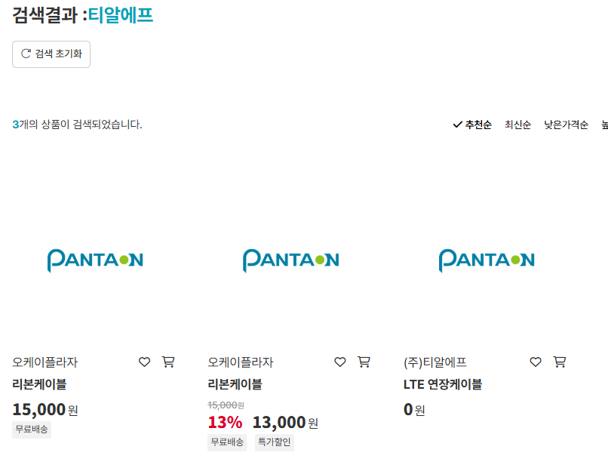 • OK | 미진열 상품은 진열 후 부분색인이 완료되어야 조회 가능
IT_PTO_04_01_08 | 팬타온 : 전체 카테고리 > 전기/통신 > 케이블 | 검색 결과 상품 목록 | 카테고리 : 전기/통신 > 케이블 | • 선택한 카테고리 하위에 진열된 상품 리스트 조회 | 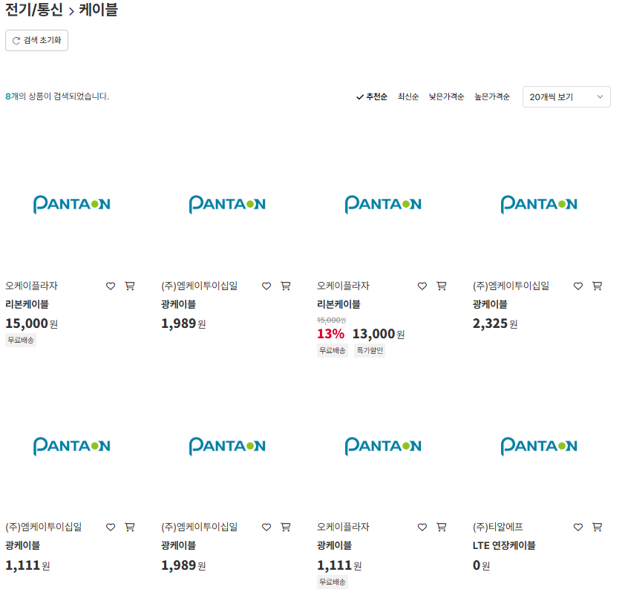 • OK | 미진열 상품은 진열 후 부분색인이 완료되어야 조회 가능
IT_PTO_04_01_09 | 팬타온 : 상품상세 | 선택 상품 상세 정보 조회 | https://devpantaon.okplaza.kr/product/detail?goodIdenNumb=2120138&vendorid=VEN0100006 | • 상품 상세 정보 조회 | • OK
IT_PTO_04_01_10 | 팬타온 : 상품상세 > 판매자 정보 팬타온 : 상품상세 > 취소/교환/반품 | 물류 상품의 상품 상세 정보 - 판매자정보 - 취소/교환/반품 | https://devpantaon.okplaza.kr/product/detail?goodIdenNumb=2120138&vendorid=VEN0100006 | • 물류 상품의 경우 판매자 정보 중 다음과 같은 항목들은 판매가(할인가)가 가장 적은 공급사의 정보를 보여준다. - 대표자 - 사업자구분 - 사업자등록번호 - 영업소재지 그 외의 항목에 대해서는 판매자는 '오케이플라자'로 표시 취소/교환/반품 항목들은 마이그레이션 데이터 표기 SMPVENDORS_PANTS 의 vendorid가 '13'인 데이터 | 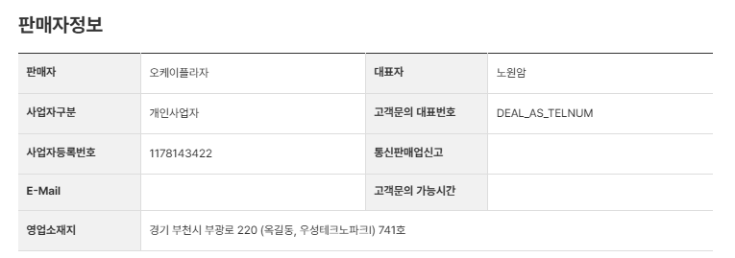 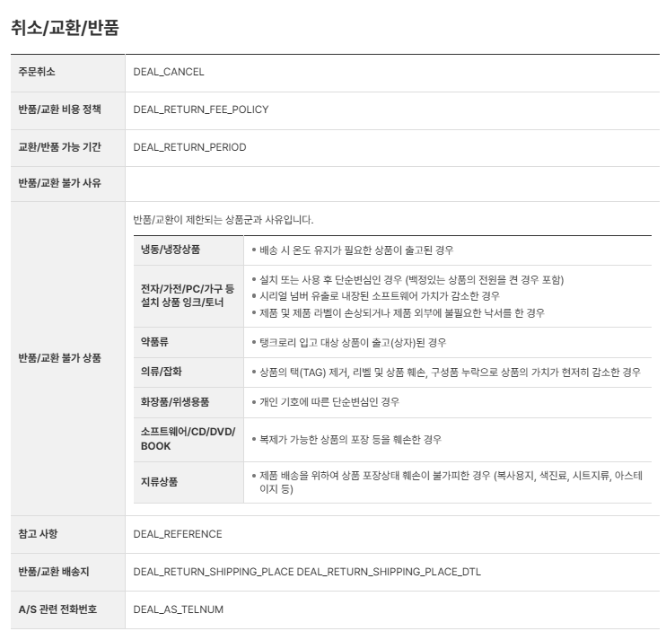 • OK
IT_PTO_04_01_11 | 팬타온 : 상품상세 > 판매자 정보 팬타온 : 상품상세 > 취소/교환/반품 | 일반 상품의 상품 상세 정보 - 판매자정보 - 취소/교환/반품 | https://devpantaon.okplaza.kr/product/detail?goodIdenNumb=2216229&vendorid=VEN0100006 | • 공급사 정보에서 입력한 정보 조회 | 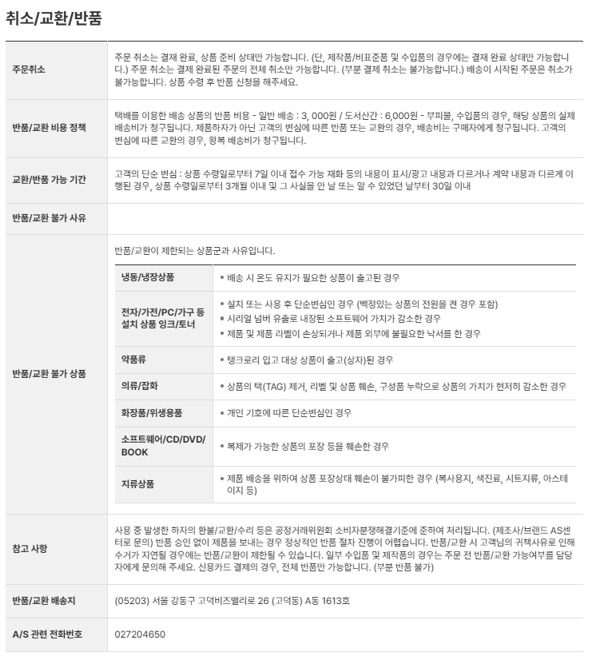 • OK
IT_PTO_04_01_12 | 팬타온 : 상품상세 > 상품고지 - 고지여부 미체크로 고지정보가 입력된 상품 | 상품의 상세 정보 - 상품고지 | https://devpantaon.okplaza.kr/product/detail?goodIdenNumb=2120137&vendorid=VEN0100006 | • 운영사 및 공급사에서 입력한 상품별 고지정보 조회 | 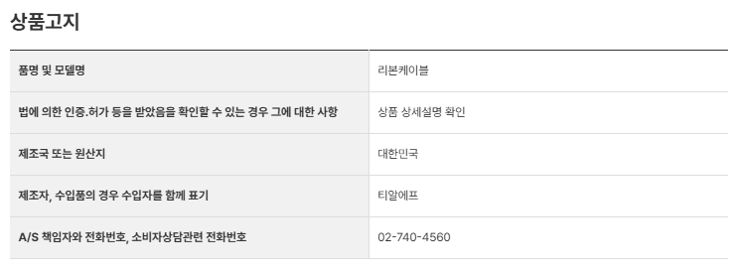 • OK
IT_PTO_04_01_13 | 팬타온 : 상품상세 > 상품고지 - 고지여부 체크된 상품 | 상품의 상세 정보 - 상품고지 | https://devpantaon.okplaza.kr/product/detail?goodIdenNumb=2216229&vendorid=VEN0100006 | • 고지여부를 체크한 경우 '상품상세화면참조' 텍스트 표기 | 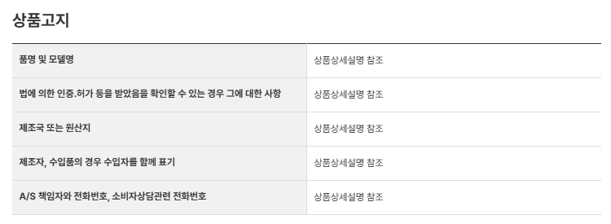 • OK

